哥布林_死亡表现需求
哥布林-死亡表现

 | 实例描述哥布林的死亡表现

 | 死亡动作

 | 见怪物动作需求汇总.xlsx

 | 死亡材质变化

 | FX_Goblin_Death Texture Change
 |  | 哥布林死亡材质变化变化
 | 描述：
 | 在开始播放死亡动作时，同时开始播放怪物的死亡材质变化
 | 在身体先是中心出现黑色圆点，并向外扩散；其他身体部位也陆续出现的，陆续向外扩散，直到全身变黑，触发死亡爆炸特效
 | 见参考视频--怪物\特效_视频参考汇总\哥布林死亡.MP4

 | 死亡特效

 | FX_Goblin_Death
 |  | 哥布林死亡爆炸特效
 | 描述
 | 在身体中心内部出现向外发射的光芒，然后向外爆炸，爆炸的溅射物上有很多怪物的残片，在空中逐渐消融
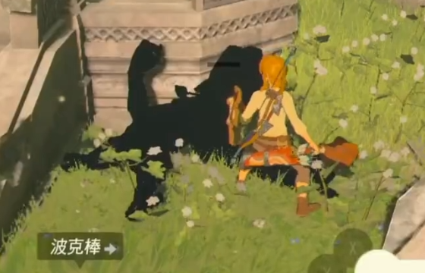
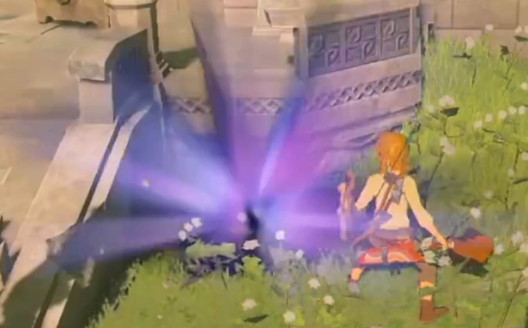
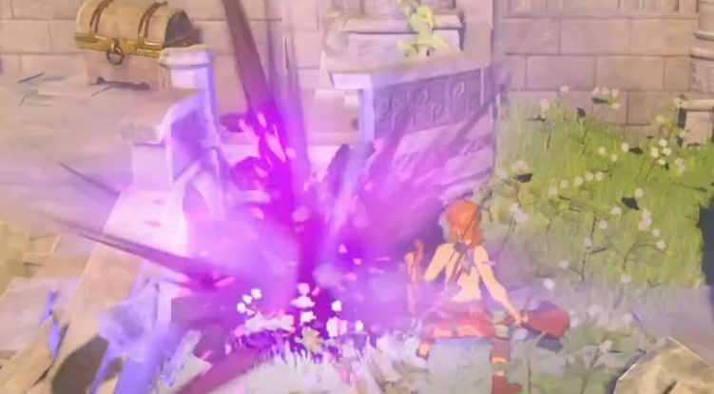
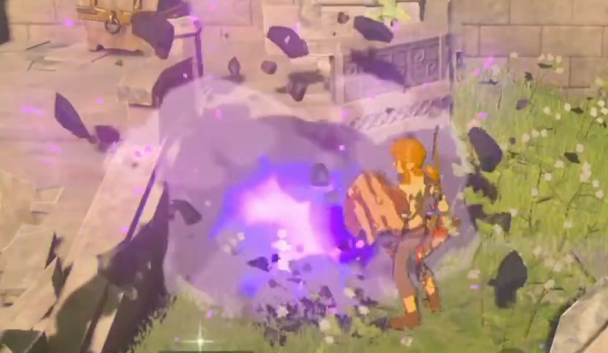

 | 见参考视频--怪物\特效_视频参考汇总\哥布林死亡.MP4

